目录
加密壳(进程+线程+PE结构) | 本节练习：

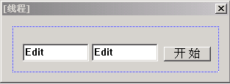
进程与线程

第一个多线程的程序

图形界面倒计时程序

 | 要求：

 | 点击开始后，第一个文本框的值从1000每隔1秒种减1 直到0

 | 第二个文本框从0每隔1秒钟加1 直到1000

02
实验功能：

当点击开始后，没隔1秒钟，文本框中的值减1

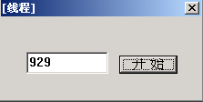

需要用到的函数：

文本框赋值：
SetWindowText(句柄,数据缓存区);

文本框取值：
GetWindowText(句柄,数据缓冲区,长度);

数字转字符：
sprintf(数据缓冲区,"%d",数字);

字符转数字：
sscanf( szBuffer, "%d", &dwTimer );

获取子窗口：
GetDlgItem(hDlg,IDC_EDIT_TIMER);

版本一：突出线程问题

版本二：全局变量传递数据

版本三：线程函数传参

